poteau EC2
 |  |  |  |  |  |  | A propos:
 | CALCUL POTEAU BA - FLEXION COMPOSEE |  |  |  |  |  | Cette feuille excel permet de faire une vérification du poteau en flexion composée..
 | Par NETACivil, Version 1,0, (C)2017 |  |  |  |  |  | à base des dimensions de la section et des valeurs des sollicitations M et N.
 |  |  |  |  |  |  | L'auteur de la feuille n'est pas responsable de l'utilisation de celle-ci par un tiers.

Mode d'emploi: |  | Les données sont les uniques cases accessibles (en bleu).
 |  | Le poteau est armé symétriquement (As1=As2)
 |  | Les effets dus au flambement ne sont pas pris en compte dans les calculs
Référence: |  | "How to design concrete structures using Eurocode 2", Concrete Center, Déc 2006

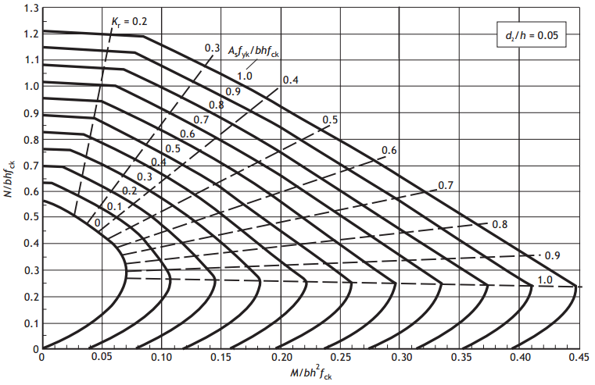
Dimensions : |  | ok | Efforts RDM |  |  |  | 1ère estimation des sections |  |  |  |  | Diagrammes
L= | 3.00 | m | N_bas= | 775.00 | KN |  | taux armatures= | 1.00 | %
b= | 0.30 | m | M_haut= | 0.00 | KN.m |  | Ac_est= | 54706 | mm² | ok
h= | 0.30 | m | M_bas= | 0.00 | KN.m |  | As_est= | 547 | mm² | ok
d'/h= | 0.15
Vol= | 0.27 | m3
Matériau: Béton |  |  |  | Flambement | oui |  | effets du 2nd ordre:
fck= | 25 | Mpa | k= | 0.70 |  |  | nu= | 1.19
Ecm= | 31476 | MPa | Lo= | 2.10 | m |  | n= | 0.61
Matériau: acier: |  |  | Mo1= | 15.50 | kN.m |  | Kr= | 0.74
fyk= | 500 | MPa | Mo2= | 15.50 | kN.m |  | Kψ= | 1.31
Es= | 200000 | MPa | λ= | 24.22 | m |  | Moe= | 15.50 | kN.m
 |  |  | λlim= | 13.83 | m |  | φ(∞,t0)= | 2.00
 |  |  | Med1 = | 15.50 | kN.m |  | φef= | 2.00
 |  |  |  |  |  |  | e2= | 0.01 | m
 |  |  |  |  |  |  | M2= | 7.04 | kN.m
 |  |  |  |  |  |  | Med2= | 23.25 | kN.m
Efforts - flexion composée |  |  |  |  |  | Aciers long.: |  |  | Choix aciers:
Efforts de calcul: |  |  | Efforts réduits: |  |  | ω= | 0.10
Ned= | 775.00 | kN | μ (Ned)= | 0.344 |  | As, req= | 450 | mm² | 8 | HA12 | ok
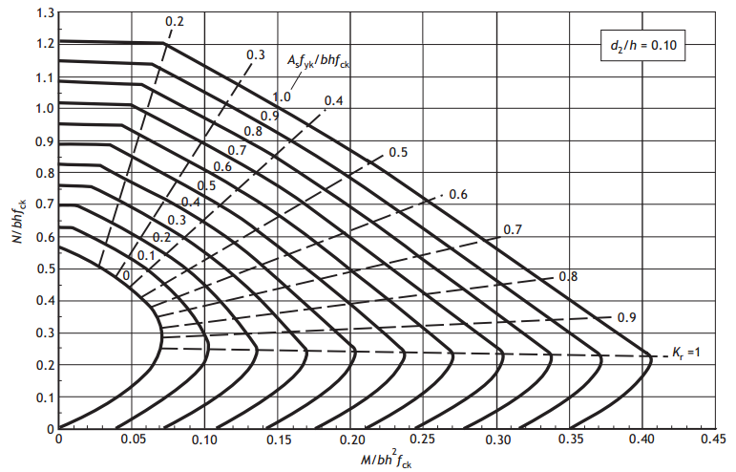
Med= | 23.25 | kN.m | ν (Med)= | 0.034 |  | As= | 904 | mm² |  |  | ok
 |  |  |  |  |  | Cadres:
Interaction diagram |  |  |  |  |  | As,min= | 180 | mm² | 1 | HA8 | ok
b (mm) | 300 |  | Ac (mm²) | 90000 |  | smax= | 240 | mm au milieu
h (mm) | 300 |  | As min | 180 |  | smax= | 144 | mm aux extrémités
d'/h | 0.15 |  | As (mm²) | 904
d' | 45 |  | As max | 3600
d | 255
Points de tracé |  |  | Tableau des données du graphe
Ned | Med |  |  | x | Nrd | Mrd + | Mrd -
775.00 | 23.25 |  | Point 1 | - | -393.2 | 0.0 | 0.0
200.00 | 50.00 |  | Point 2 | 122 | 416.2 | 83.3 | -83.3
300.00 | 20.00 |  | Point 3 | 255 | 867.0 | 82.9 | -82.9
500.00 | 5.00 |  | Point 4 | 255 | 1063.6 | 62.3 | -62.3
700.00 | 50.00 |  | Point 5 | 300 | 1264.1 | 46.6 | -46.6
600.00 | 20.00 |  | Point 6 | - | 1668.2 | 0.0 | 0.0
 |  |  | Notes:
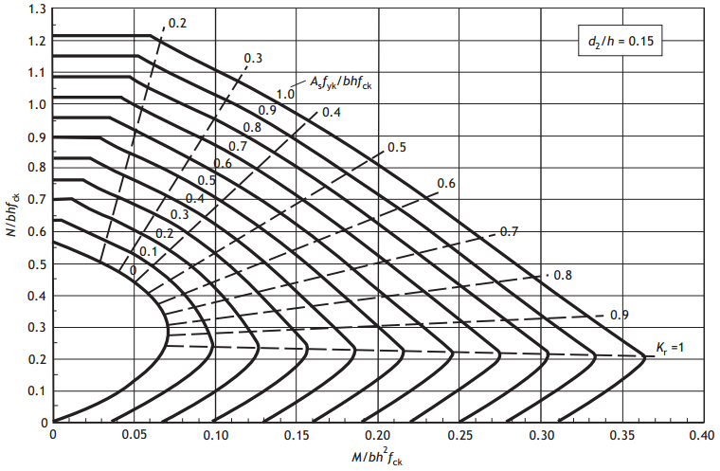
 |  |  | x= axe neutre, évalué à partir du haut de la section

Diagramme M-N

